Plan namentliche Sitzzuordnung
 |  | Belegungsplan C 102 OG 1 West NAS

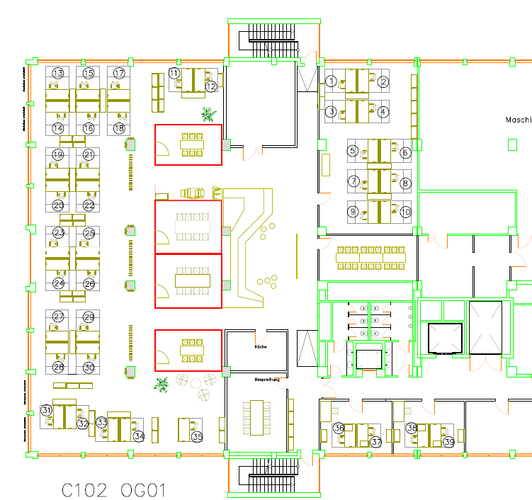
11 Thomas Umbehaue
12 Andrea Maximoff

13Reinhard Ring
15 NN |  |  |  |  | 1 Sandra Meurer | 2 Willi Wilky
17 Matthias Leichter

14 Simon Wiemer |  |  |  |  | 3 Thorsten Langen | 4 Helmut Klöckner
16 NN
18 Sascha Gergenji
19 Jan Baumann |  |  |  |  | 5 Marion Keller | 6 Ralf Schidlowski
21 Markus Weidauer
 |  |  |  |  | 7 Sabine Muschkat | 8 Marita Erhard
20 Frank Ferger
22 Fabian Wasserloos |  |  |  |  | 9 Inge Wurzel | 10 Anke Alius

23 Rolf Oehmen
25 Christof Kowall

24 Reinhold Harzheim
26 Harald Hegner

27 Oliver Overbeck
29 NN

28 Michael Knieling
30 Lars Krüger

31 Markus Hauer
32 Thierry Gall

 | 33 Willi Piroth | 35 H.-P. Eggers | 36 NN | 38 NN
 | 34 Marita Ramin |  | 37 NN | 39 NN

